2월
● [2022년 2월] 에덴장애인종합복지관 식단표 ●

 | 월 | 화 | 수 | 목 | 금
 |  | 1 | 2 | 3 | 4
점심 |  |  |  | 잡곡밥 | 잡곡밥
 |  |  |  | 육개장 | 소고기미역국
 |  | 설날 | 설 연휴 | 깐쇼새우 | 돈육장조림
 |  |  |  | 마카로니샐러드 | 두부조림
 |  |  |  | 오이지무침 | 마늘쫑무침
 |  |  |  | 포기김치 | 포기김치
열량 |  |  |  | 630 | 626
 | 7 | 8 | 9 | 10 | 11
점심 | 잡곡밥 | 잡곡밥 | 굴무밥&양념장 | 잡곡밥 | 잡곡밥
 | 모듬어묵국 | 소고기미역국 | 근대된장국 | 크림스프 | 콩나물국
 | 소고기당면불고기 | 코다리콩나물찜 | 비빔만두 | 함박스테이크&소스 | 돈육두루치기
 | 청포묵김무침 | 궁중떡볶이 | 연근곤약조림 | 푸실리샐러드 | 부추전
 | 깻잎지 | 유채나물 | 귤 | 치커리유자청무침 | 봄동달래겉절이
 | 포기김치 | 포기김치 | 포기김치 | 포기김치 | 포기김치
열량 | 626 | 615 | 625 | 654 | 605
 | 14 | 15 | 16 | 17 | 18
점심 | 잡곡밥 | 오곡밥 | 해물짜장밥 | 잡곡밥 | 잡곡밥
 | 얼큰바지락홍합탕 | 바지락냉이국 | 계란파국 | 소고기샤브샤브국 | 우거지된장국
 | 닭살바베큐조림 | 자반고등어구이 | 후라이드치킨 | 고추잡채&꽃빵 | 돈수육
 | 감자샐러드 | 삼색나물 | 단무지무침 | 마파두부 | 상추&알배기배추
 | 물미역&초장 | 김구이 | 요구르트 | 콩나물무침 | 미나리무생채
 | 포기김치 | 포기김치 | 포기김치 | 포기김치 | 포기김치
열량 | 617 | 597 | 633 | 627 | 625
 | 21 | 22 | 23 | 24 | 25
점심 | 잡곡밥 | 잡곡밥 | 햄김치볶음밥 | 잡곡밥 | 잡곡밥
 | 건새우무국 | 짬뽕순두부찌개 | 유부장국 | 콩비지찌개 | 소고기미역국
 | 돈사태김치찜 | 탕수육&소스 | 잡게맛살튀김 | 동그랑땡전 | 생선까스&소스
 | 콘샐러드 | 메추리알곤약조림 | 모듬콩조림 | 새송이파프리카볶음 | 쫄면채소무침
 | 브로컬리들깨볶음 | 짜사이무침 | 짜요짜요 | 돌나물&초장 | 고사리나물
 | 깍두기 | 포기김치 | 깍두기 | 포기김치 | 포기김치
열량 | 630 | 604 | 622 | 638 | 611
 | 28
점심 | 잡곡밥
 | 물만두계란국
 | 바싹불고기
 | 연두부샐러드
 | 오이도라지생채
 | 포기김치
열량 | 607
◆ 성인 남자 1일 에너지 권장량은 1일 2,400kcal, 여자 에너지 권장량은 1일 2,000kcal입니다. (한국인영양섭취기준, 2005년 한국영양학회) ◆ 중식을 통해서 1일 에너지 권장량의 약 30%를 충족시키는 것을 목표로 합니다. ◆ 원산지 : 돼지고기(국내산), 쇠고기(호주산), 닭고기(국내산), 쌀(국내산), 김치(국내산) ◆ 식단표 작성 : 청밀 영양사 심혜영 에덴장애인종합복지관

2월 (1)
[2022년 2월] 에덴장애인종합복지관 식단표
요 일 | 월요일 | 화요일 | 수요일 | 목요일 | 금요일
일 자 |  | 1 | 2 | 3 | 4
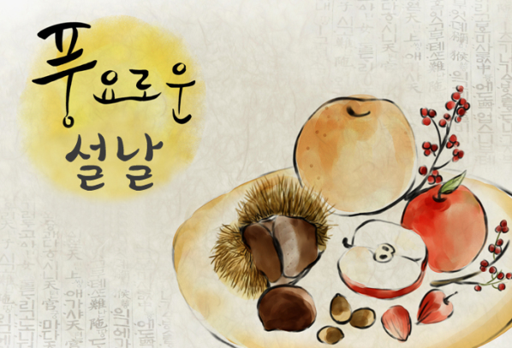
중 식 |  |  |  | 잡곡밥 | 잡곡밥
 |  |  |  | 육개장 | 소고기미역국
 |  |  |  | 깐쇼새우 | 돈육장조림
 |  |  |  | 마카로니샐러드 | 두부조림
 |  |  |  | 오이지무침 | 마늘쫑무침
 |  |  |  | 포기김치 | 포기김치
열량 |  |  |  | 630 | 626
일 자 | 7 | 8 | 9 | 10 | 11
중 식 | 잡곡밥 | 잡곡밥 | 굴무밥&양념장 | 잡곡밥 | 잡곡밥
 | 모듬어묵국 | 소고기미역국 | 근대된장국 | 크림스프 | 콩나물국
 | 소고기당면불고기 | 코다리콩나물찜 | 비빔만두 | 함박스테이크&소스 | 돈육두루치기
 | 청포묵김무침 | 궁중떡볶이 | 연근곤약조림 | 푸실리샐러드 | 부추전
 | 깻잎지 | 유채나물 | 귤 | 치커리유자청무침 | 봄동달래겉절이
 | 포기김치 | 포기김치 | 포기김치 | 포기김치 | 포기김치
열량 | 626 | 615 | 625 | 654 | 605
◆ 성인 남자 1일 에너지 권장량은 1일 2,400kcal, 성인 여자 에너지 권장량은 1일 2,000kcal입니다. (한국인영양섭취기준, 2005년 한국영양학회) ◆ 중식을 통해서 1일 에너지 권장량의 약 30%를 충족시키는 것을 목표로 합니다. ◆ 원산지 : 돼지고기(국내산), 쇠고기(호주산), 닭고기(국내산), 쌀(국내산), 김치(국내산) ◆ 식단표 작성 : 청밀 영양사 심혜영

